导入文本文件数据
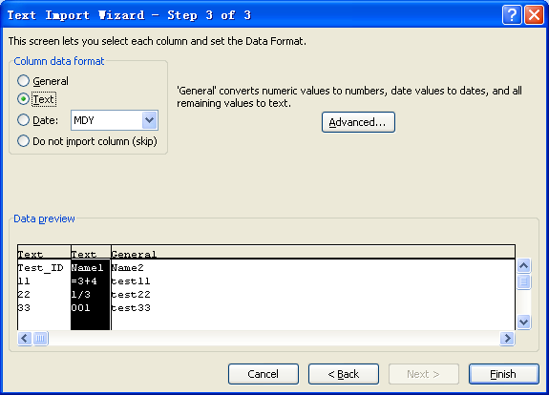
1.使用“打开”命令
 | 这是最常用的方法，这种方法可以直接将文本文件打开为一个Excel工作簿。
 | 选择菜单命令“Open”，在“Open”对话框中选择文件类型为“Text Files”，如图所示，然后找到要导入的文本文件并将其选中，单击“Open”按钮。
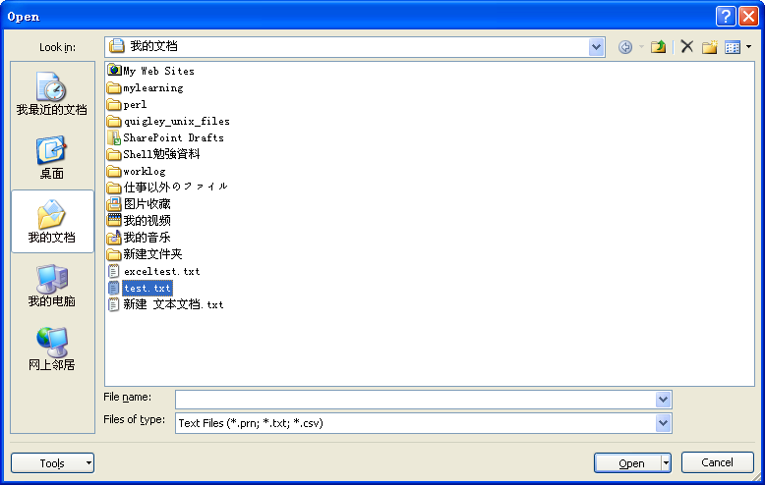

 | 这时会出现如图2所示的“Text Import Wizard”对话框，共有3个步骤，这是其中第1步
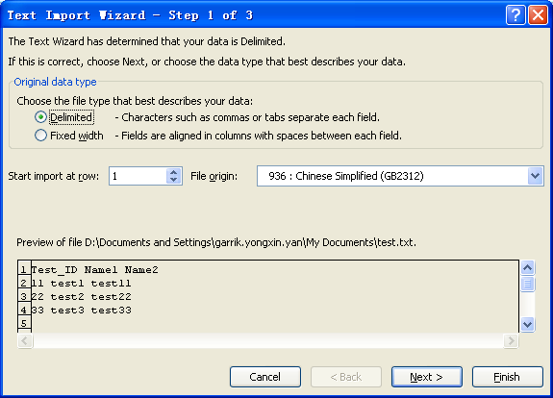

 | 在该对话框中可以设置原始数据类型，在选项右侧有比较清楚的说明，这里不再赘述，单击“Next”按钮，进入第2步设置，如图所示。
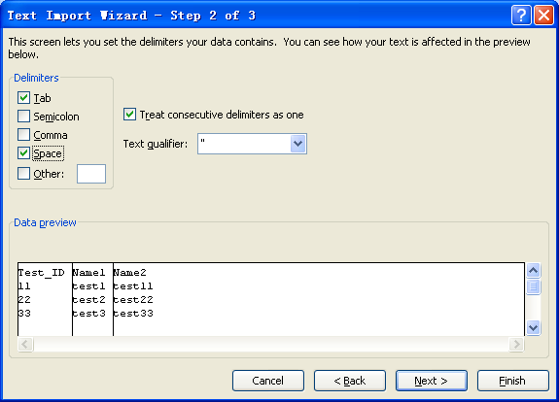

 | 此画面可以选择文件的分隔符，并可以预览分割后的效果。
 | 画面上的竖线是可以拖动的，可以改变分割后的数据显示形式。

 | 再单击“Next”按钮进入第3步设置，如图所示。
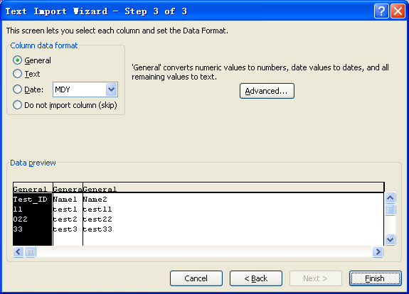

 | 根据提示完成设置后，单击“完成”按钮即可

2.使用“From Text”命令.
 | 如果希望在现有的Excel工作簿中导入外部文本，则可以使用“From Text”命令。
 | 首先单击要用来放置文本文件数据的单元格，然后选择菜单命令"Data"-->"From Text"

 | 其余操作与方法1一致，不过最后会显示出一个导入数据对话框，

 | 可以选择是将文本数据导入到现有工作表，还是新建一个工作表。如果选择现在工作表，还可以再对目标单元格进行设置。


3.使用“Text to Columns”命令.

 | 将要拷贝的内容直接粘贴到excel中，然后选择菜单命令"Data"-->"Text to Columns"
 | 其余操作与方法1一致。

使用上的注意点：
 | 导入文本数据的功能固然方便，但如果不加注意的话，可能会发现改变原始数据的情况，请大家在使用时务必小心。
 | 需要注意的大概有以下几种情况：

 | 1.如上所示，原始数据中有0开头的数字的话，导入的时候该列一定要选择文字列格式。否则的话0会丢失。

 | 2.原始数据中有分数(1/3,1/2...)的话，导入的时候该列一定要选择文字列格式。否则的话分数会变成日期格式。如下图所示：


 | 导入之后的数据显示如下，分数变成了日期形式
 | Test_ID | Name1 | Name2
 | 11 | 2013-01-03 | test11
 | 22 | test2 | test22
 | 33 | test3 | test33

 | 3.原始数据中有复合公式形式的数据(=3+4...)的话，导入的时候该列一定要选择文字列格式。否则的话会把计算后的结果显示。如下图所示：
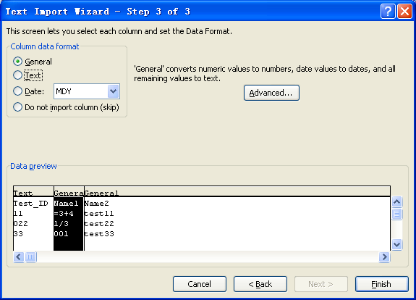

 | Test_ID | Name1 | Name2
 | 11 | 7 | test11
 | 022 | 2013-01-03 | test22
 | 33 | 1 | test33

 | 4.如果数据中含有分割符的话，导入后的列会偏离。譬如导入时分割符选择的是空格，
 | 而你的原始数据中一个项目内容本身就带空格的话，就会导致列偏离了。如下图所示

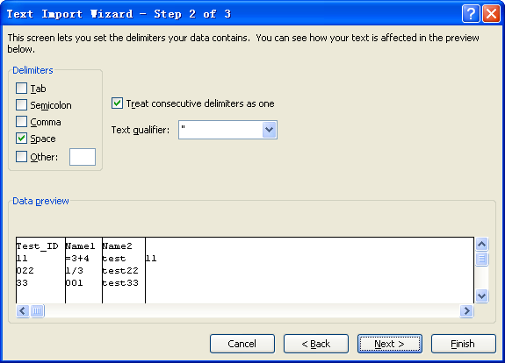

 | "test 11“本来是一个项目，但因为含有空格，被自动分割成了两列。
 | 这种数据的话就不能选择按分割符分割数据的模式了。
 | 如果原始数据中的每个项目的长度是定长的话，可以回到step1中的选择画面，选择按固定长度分割。
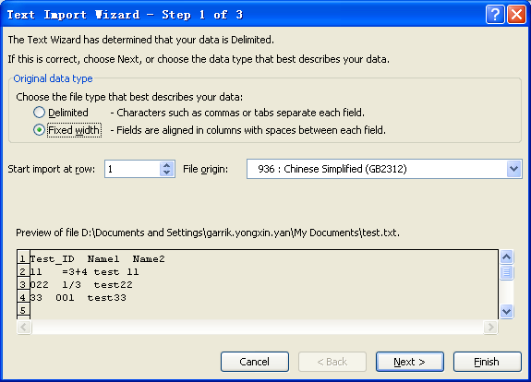

 | 在此画面可以通过拖动黑线以改变分割的位置。
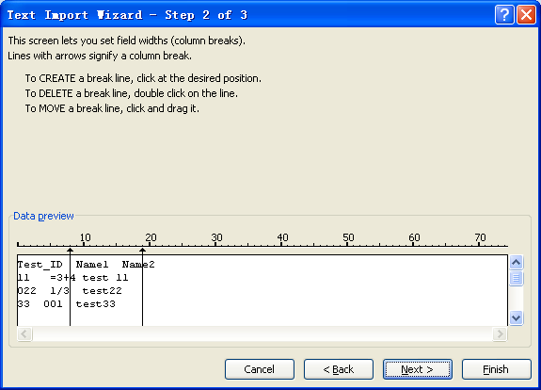

 | 如果原始数据又不是固定长的，那就只能手动改动了。

 | 注意：
 | 在csv文件的使用上，尤其要注意以上这些点。由于csv文件默认是用excel打开的，而excel默认使用标准方式打开数据的，
 | 如果csv文件中含有符合以上1-3点的数据的时候，文件打开后，画面显示的数据与原始数据是不同的。
 | 此时如果在excel保存了此文件(即使没有作任何改动)，就会导致原始数据被破坏，这一点请务必注意！！

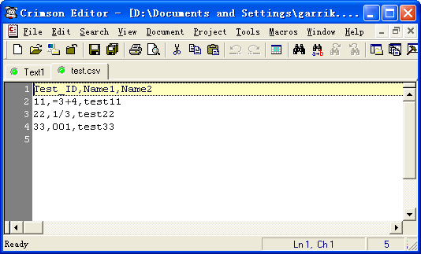
 | 如下图所示：

原始文件,逗号分割的csv文件

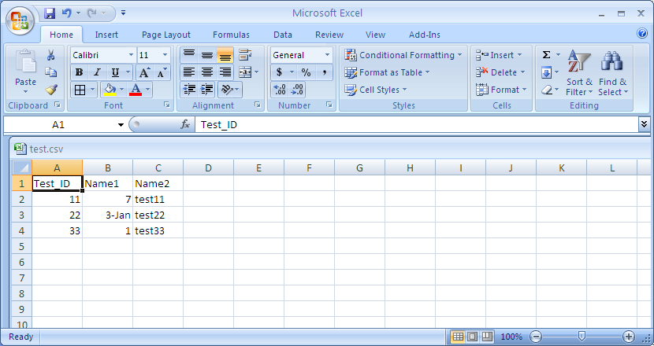

画面显示的数据与原始数据不一致



保存之后，原始数据发生了改变

 | 解决方法是不要直接用excel打开csv文件，而是用上面介绍的导入方式打开，同时选择文字列显示

比较两个sheet的不同
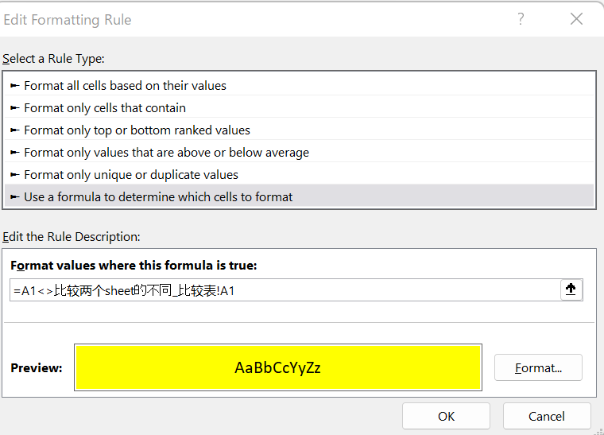
姓名 | 年龄 | 职业 | 工资 | 爱好 | 需求：比较sheet【比较两个sheet的不同】和sheet【比较两个sheet的不同_比较表】不同处标黄色
李1 | 11 | 哈哈 | 1000 | 五 | 方法：
李2 | 11 | 王 | 2000 | 个 | 1，选中目标表
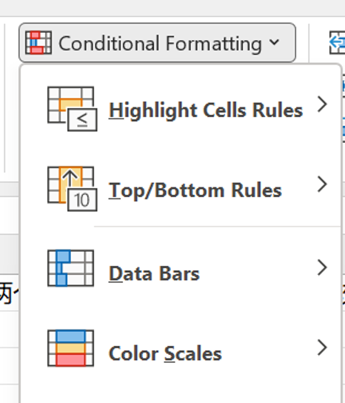
李3 | 11 | 桑 | 2000 | 个 | 2，选新建格式规则
李4 | 11 | 噶 | 2001 | 较发达
李5 | 11 | 的卡了 | 2002 | 附近的拉萨
李6 | 11 | dasflk | 2003 | 法大师傅
李7 | 11 | 反对凯撒 | 2004 | 分几大类
李8 | 11 | 放大上课 | 2005 | 疯狂的
李9 | 11 | 附近的卢卡斯 | 2006 | 反对拉开fjdks
李10 | 11 | djlsakj | 2007 | 反对卡洛斯
李11 | 11 | 3 | 2008 | 附件打开啦

 |  |  |  |  | 3追加规则：=A1<>比较两个sheet的不同_比较表!A1 format处选定黄色

快速追加顺序个10000行的方法
需求：快速追加顺序个10000行的方法


方法1：手动逐个追加。耗时：未知 | 方法2：填充.耗时：5秒 | 方法3：row().耗时：5秒
1 | 1 | 1 | 1.namebox处输入起始位置：截至位置例如p4:p10003回车选中
2 | 2 | 2 | 2在p4输入=row()-3 然后ctrl+回车迅速填充
3 | 3 | 3
4 | 4 | 4
。。。。 | 5 | 5
。。。 | 6 | 6
 | 7 | 7
 | 8 | 8
 | 9 | 9
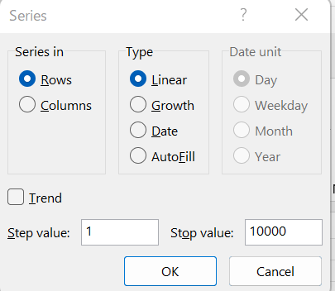
10000 | 10 | 10
 | 11 | 11
 | 12 | 12
 | 13 | 13
 | 14 | 14
 | 15 | 15
 | 16 | 16
 | 17 | 17
 | 18 | 18
 | 19 | 19
 | 20 | 20
 | 21 | 21
 | 22 | 22
 | 23 | 23
 | 24 | 24
 | 25 | 25
 | 26 | 26
 | 27 | 27
 | 28 | 28
 | 29 | 29
 | 30 | 30
 | 31 | 31
 | 32 | 32
 | 33 | 33
 | 34 | 34
 | 35 | 35
 | 36 | 36
 | 37 | 37
 | 38 | 38
 | 39 | 39
 | 40 | 40
 | 41 | 41
 | 42 | 42
 | 43 | 43
 | 44 | 44
 | 45 | 45
 | 46 | 46
 | 47 | 47
 | 48 | 48
 | 49 | 49
 | 50 | 50
 | 51 | 51
 | 52 | 52
 | 53 | 53
 | 54 | 54
 | 55 | 55
 | 56 | 56
 | 57 | 57
 | 58 | 58
 | 59 | 59
 | 60 | 60
 | 61 | 61
 | 62 | 62
 | 63 | 63
 | 64 | 64
 | 65 | 65
 | 66 | 66
 | 67 | 67
 | 68 | 68
 | 69 | 69
 | 70 | 70
 | 71 | 71
 | 72 | 72
 | 73 | 73
 | 74 | 74
 | 75 | 75
 | 76 | 76
 | 77 | 77
 | 78 | 78
 | 79 | 79
 | 80 | 80
 | 81 | 81
 | 82 | 82
 | 83 | 83
 | 84 | 84
 | 85 | 85
 | 86 | 86
 | 87 | 87
 | 88 | 88
 | 89 | 89
 | 90 | 90
 | 91 | 91
 | 92 | 92
 | 93 | 93
 | 94 | 94
 | 95 | 95
 | 96 | 96
 | 97 | 97
 | 98 | 98
 | 99 | 99
 | 100 | 100
 | 101 | 101
 | 102 | 102
 | 103 | 103
 | 104 | 104
 | 105 | 105
 | 106 | 106
 | 107 | 107
 | 108 | 108
 | 109 | 109
 | 110 | 110
 | 111 | 111
 | 112 | 112
 | 113 | 113
 | 114 | 114
 | 115 | 115
 | 116 | 116
 | 117 | 117
 | 118 | 118
 | 119 | 119
 | 120 | 120
 | 121 | 121
 | 122 | 122
 | 123 | 123
 | 124 | 124
 | 125 | 125
 | 126 | 126
 | 127 | 127
 | 128 | 128
 | 129 | 129
 | 130 | 130
 | 131 | 131
 | 132 | 132
 | 133 | 133
 | 134 | 134
 | 135 | 135
 | 136 | 136
 | 137 | 137
 | 138 | 138
 | 139 | 139
 | 140 | 140
 | 141 | 141
 | 142 | 142
 | 143 | 143
 | 144 | 144
 | 145 | 145
 | 146 | 146
 | 147 | 147
 | 148 | 148
 | 149 | 149
 | 150 | 150
 | 151 | 151
 | 152 | 152
 | 153 | 153
 | 154 | 154
 | 155 | 155
 | 156 | 156
 | 157 | 157
 | 158 | 158
 | 159 | 159
 | 160 | 160
 | 161 | 161
 | 162 | 162
 | 163 | 163
 | 164 | 164
 | 165 | 165
 | 166 | 166
 | 167 | 167
 | 168 | 168
 | 169 | 169
 | 170 | 170
 | 171 | 171
 | 172 | 172
 | 173 | 173
 | 174 | 174
 | 175 | 175
 | 176 | 176
 | 177 | 177
 | 178 | 178
 | 179 | 179
 | 180 | 180
 | 181 | 181
 | 182 | 182
 | 183 | 183
 | 184 | 184
 | 185 | 185
 | 186 | 186
 | 187 | 187
 | 188 | 188
 | 189 | 189
 | 190 | 190
 | 191 | 191
 | 192 | 192
 | 193 | 193
 | 194 | 194
 | 195 | 195
 | 196 | 196
 | 197 | 197
 | 198 | 198
 | 199 | 199
 | 200 | 200
 | 201 | 201
 | 202 | 202
 | 203 | 203
 | 204 | 204
 | 205 | 205
 | 206 | 206
 | 207 | 207
 | 208 | 208
 | 209 | 209
 | 210 | 210
 | 211 | 211
 | 212 | 212
 | 213 | 213
 | 214 | 214
 | 215 | 215
 | 216 | 216
 | 217 | 217
 | 218 | 218
 | 219 | 219
 | 220 | 220
 | 221 | 221
 | 222 | 222
 | 223 | 223
 | 224 | 224
 | 225 | 225
 | 226 | 226
 | 227 | 227
 | 228 | 228
 | 229 | 229
 | 230 | 230
 | 231 | 231
 | 232 | 232
 | 233 | 233
 | 234 | 234
 | 235 | 235
 | 236 | 236
 | 237 | 237
 | 238 | 238
 | 239 | 239
 | 240 | 240
 | 241 | 241
 | 242 | 242
 | 243 | 243
 | 244 | 244
 | 245 | 245
 | 246 | 246
 | 247 | 247
 | 248 | 248
 | 249 | 249
 | 250 | 250
 | 251 | 251
 | 252 | 252
 | 253 | 253
 | 254 | 254
 | 255 | 255
 | 256 | 256
 | 257 | 257
 | 258 | 258
 | 259 | 259
 | 260 | 260
 | 261 | 261
 | 262 | 262
 | 263 | 263
 | 264 | 264
 | 265 | 265
 | 266 | 266
 | 267 | 267
 | 268 | 268
 | 269 | 269
 | 270 | 270
 | 271 | 271
 | 272 | 272
 | 273 | 273
 | 274 | 274
 | 275 | 275
 | 276 | 276
 | 277 | 277
 | 278 | 278
 | 279 | 279
 | 280 | 280
 | 281 | 281
 | 282 | 282
 | 283 | 283
 | 284 | 284
 | 285 | 285
 | 286 | 286
 | 287 | 287
 | 288 | 288
 | 289 | 289
 | 290 | 290
 | 291 | 291
 | 292 | 292
 | 293 | 293
 | 294 | 294
 | 295 | 295
 | 296 | 296
 | 297 | 297
 | 298 | 298
 | 299 | 299
 | 300 | 300
 | 301 | 301
 | 302 | 302
 | 303 | 303
 | 304 | 304
 | 305 | 305
 | 306 | 306
 | 307 | 307
 | 308 | 308
 | 309 | 309
 | 310 | 310
 | 311 | 311
 | 312 | 312
 | 313 | 313
 | 314 | 314
 | 315 | 315
 | 316 | 316
 | 317 | 317
 | 318 | 318
 | 319 | 319
 | 320 | 320
 | 321 | 321
 | 322 | 322
 | 323 | 323
 | 324 | 324
 | 325 | 325
 | 326 | 326
 | 327 | 327
 | 328 | 328
 | 329 | 329
 | 330 | 330
 | 331 | 331
 | 332 | 332
 | 333 | 333
 | 334 | 334
 | 335 | 335
 | 336 | 336
 | 337 | 337
 | 338 | 338
 | 339 | 339
 | 340 | 340
 | 341 | 341
 | 342 | 342
 | 343 | 343
 | 344 | 344
 | 345 | 345
 | 346 | 346
 | 347 | 347
 | 348 | 348
 | 349 | 349
 | 350 | 350
 | 351 | 351
 | 352 | 352
 | 353 | 353
 | 354 | 354
 | 355 | 355
 | 356 | 356
 | 357 | 357
 | 358 | 358
 | 359 | 359
 | 360 | 360
 | 361 | 361
 | 362 | 362
 | 363 | 363
 | 364 | 364
 | 365 | 365
 | 366 | 366
 | 367 | 367
 | 368 | 368
 | 369 | 369
 | 370 | 370
 | 371 | 371
 | 372 | 372
 | 373 | 373
 | 374 | 374
 | 375 | 375
 | 376 | 376
 | 377 | 377
 | 378 | 378
 | 379 | 379
 | 380 | 380
 | 381 | 381
 | 382 | 382
 | 383 | 383
 | 384 | 384
 | 385 | 385
 | 386 | 386
 | 387 | 387
 | 388 | 388
 | 389 | 389
 | 390 | 390
 | 391 | 391
 | 392 | 392
 | 393 | 393
 | 394 | 394
 | 395 | 395
 | 396 | 396
 | 397 | 397
 | 398 | 398
 | 399 | 399
 | 400 | 400
 | 401 | 401
 | 402 | 402
 | 403 | 403
 | 404 | 404
 | 405 | 405
 | 406 | 406
 | 407 | 407
 | 408 | 408
 | 409 | 409
 | 410 | 410
 | 411 | 411
 | 412 | 412
 | 413 | 413
 | 414 | 414
 | 415 | 415
 | 416 | 416
 | 417 | 417
 | 418 | 418
 | 419 | 419
 | 420 | 420
 | 421 | 421
 | 422 | 422
 | 423 | 423
 | 424 | 424
 | 425 | 425
 | 426 | 426
 | 427 | 427
 | 428 | 428
 | 429 | 429
 | 430 | 430
 | 431 | 431
 | 432 | 432
 | 433 | 433
 | 434 | 434
 | 435 | 435
 | 436 | 436
 | 437 | 437
 | 438 | 438
 | 439 | 439
 | 440 | 440
 | 441 | 441
 | 442 | 442
 | 443 | 443
 | 444 | 444
 | 445 | 445
 | 446 | 446
 | 447 | 447
 | 448 | 448
 | 449 | 449
 | 450 | 450
 | 451 | 451
 | 452 | 452
 | 453 | 453
 | 454 | 454
 | 455 | 455
 | 456 | 456
 | 457 | 457
 | 458 | 458
 | 459 | 459
 | 460 | 460
 | 461 | 461
 | 462 | 462
 | 463 | 463
 | 464 | 464
 | 465 | 465
 | 466 | 466
 | 467 | 467
 | 468 | 468
 | 469 | 469
 | 470 | 470
 | 471 | 471
 | 472 | 472
 | 473 | 473
 | 474 | 474
 | 475 | 475
 | 476 | 476
 | 477 | 477
 | 478 | 478
 | 479 | 479
 | 480 | 480
 | 481 | 481
 | 482 | 482
 | 483 | 483
 | 484 | 484
 | 485 | 485
 | 486 | 486
 | 487 | 487
 | 488 | 488
 | 489 | 489
 | 490 | 490
 | 491 | 491
 | 492 | 492
 | 493 | 493
 | 494 | 494
 | 495 | 495
 | 496 | 496
 | 497 | 497
 | 498 | 498
 | 499 | 499
 | 500 | 500
 | 501 | 501
 | 502 | 502
 | 503 | 503
 | 504 | 504
 | 505 | 505
 | 506 | 506
 | 507 | 507
 | 508 | 508
 | 509 | 509
 | 510 | 510
 | 511 | 511
 | 512 | 512
 | 513 | 513
 | 514 | 514
 | 515 | 515
 | 516 | 516
 | 517 | 517
 | 518 | 518
 | 519 | 519
 | 520 | 520
 | 521 | 521
 | 522 | 522
 | 523 | 523
 | 524 | 524
 | 525 | 525
 | 526 | 526
 | 527 | 527
 | 528 | 528
 | 529 | 529
 | 530 | 530
 | 531 | 531
 | 532 | 532
 | 533 | 533
 | 534 | 534
 | 535 | 535
 | 536 | 536
 | 537 | 537
 | 538 | 538
 | 539 | 539
 | 540 | 540
 | 541 | 541
 | 542 | 542
 | 543 | 543
 | 544 | 544
 | 545 | 545
 | 546 | 546
 | 547 | 547
 | 548 | 548
 | 549 | 549
 | 550 | 550
 | 551 | 551
 | 552 | 552
 | 553 | 553
 | 554 | 554
 | 555 | 555
 | 556 | 556
 | 557 | 557
 | 558 | 558
 | 559 | 559
 | 560 | 560
 | 561 | 561
 | 562 | 562
 | 563 | 563
 | 564 | 564
 | 565 | 565
 | 566 | 566
 | 567 | 567
 | 568 | 568
 | 569 | 569
 | 570 | 570
 | 571 | 571
 | 572 | 572
 | 573 | 573
 | 574 | 574
 | 575 | 575
 | 576 | 576
 | 577 | 577
 | 578 | 578
 | 579 | 579
 | 580 | 580
 | 581 | 581
 | 582 | 582
 | 583 | 583
 | 584 | 584
 | 585 | 585
 | 586 | 586
 | 587 | 587
 | 588 | 588
 | 589 | 589
 | 590 | 590
 | 591 | 591
 | 592 | 592
 | 593 | 593
 | 594 | 594
 | 595 | 595
 | 596 | 596
 | 597 | 597
 | 598 | 598
 | 599 | 599
 | 600 | 600
 | 601 | 601
 | 602 | 602
 | 603 | 603
 | 604 | 604
 | 605 | 605
 | 606 | 606
 | 607 | 607
 | 608 | 608
 | 609 | 609
 | 610 | 610
 | 611 | 611
 | 612 | 612
 | 613 | 613
 | 614 | 614
 | 615 | 615
 | 616 | 616
 | 617 | 617
 | 618 | 618
 | 619 | 619
 | 620 | 620
 | 621 | 621
 | 622 | 622
 | 623 | 623
 | 624 | 624
 | 625 | 625
 | 626 | 626
 | 627 | 627
 | 628 | 628
 | 629 | 629
 | 630 | 630
 | 631 | 631
 | 632 | 632
 | 633 | 633
 | 634 | 634
 | 635 | 635
 | 636 | 636
 | 637 | 637
 | 638 | 638
 | 639 | 639
 | 640 | 640
 | 641 | 641
 | 642 | 642
 | 643 | 643
 | 644 | 644
 | 645 | 645
 | 646 | 646
 | 647 | 647
 | 648 | 648
 | 649 | 649
 | 650 | 650
 | 651 | 651
 | 652 | 652
 | 653 | 653
 | 654 | 654
 | 655 | 655
 | 656 | 656
 | 657 | 657
 | 658 | 658
 | 659 | 659
 | 660 | 660
 | 661 | 661
 | 662 | 662
 | 663 | 663
 | 664 | 664
 | 665 | 665
 | 666 | 666
 | 667 | 667
 | 668 | 668
 | 669 | 669
 | 670 | 670
 | 671 | 671
 | 672 | 672
 | 673 | 673
 | 674 | 674
 | 675 | 675
 | 676 | 676
 | 677 | 677
 | 678 | 678
 | 679 | 679
 | 680 | 680
 | 681 | 681
 | 682 | 682
 | 683 | 683
 | 684 | 684
 | 685 | 685
 | 686 | 686
 | 687 | 687
 | 688 | 688
 | 689 | 689
 | 690 | 690
 | 691 | 691
 | 692 | 692
 | 693 | 693
 | 694 | 694
 | 695 | 695
 | 696 | 696
 | 697 | 697
 | 698 | 698
 | 699 | 699
 | 700 | 700
 | 701 | 701
 | 702 | 702
 | 703 | 703
 | 704 | 704
 | 705 | 705
 | 706 | 706
 | 707 | 707
 | 708 | 708
 | 709 | 709
 | 710 | 710
 | 711 | 711
 | 712 | 712
 | 713 | 713
 | 714 | 714
 | 715 | 715
 | 716 | 716
 | 717 | 717
 | 718 | 718
 | 719 | 719
 | 720 | 720
 | 721 | 721
 | 722 | 722
 | 723 | 723
 | 724 | 724
 | 725 | 725
 | 726 | 726
 | 727 | 727
 | 728 | 728
 | 729 | 729
 | 730 | 730
 | 731 | 731
 | 732 | 732
 | 733 | 733
 | 734 | 734
 | 735 | 735
 | 736 | 736
 | 737 | 737
 | 738 | 738
 | 739 | 739
 | 740 | 740
 | 741 | 741
 | 742 | 742
 | 743 | 743
 | 744 | 744
 | 745 | 745
 | 746 | 746
 | 747 | 747
 | 748 | 748
 | 749 | 749
 | 750 | 750
 | 751 | 751
 | 752 | 752
 | 753 | 753
 | 754 | 754
 | 755 | 755
 | 756 | 756
 | 757 | 757
 | 758 | 758
 | 759 | 759
 | 760 | 760
 | 761 | 761
 | 762 | 762
 | 763 | 763
 | 764 | 764
 | 765 | 765
 | 766 | 766
 | 767 | 767
 | 768 | 768
 | 769 | 769
 | 770 | 770
 | 771 | 771
 | 772 | 772
 | 773 | 773
 | 774 | 774
 | 775 | 775
 | 776 | 776
 | 777 | 777
 | 778 | 778
 | 779 | 779
 | 780 | 780
 | 781 | 781
 | 782 | 782
 | 783 | 783
 | 784 | 784
 | 785 | 785
 | 786 | 786
 | 787 | 787
 | 788 | 788
 | 789 | 789
 | 790 | 790
 | 791 | 791
 | 792 | 792
 | 793 | 793
 | 794 | 794
 | 795 | 795
 | 796 | 796
 | 797 | 797
 | 798 | 798
 | 799 | 799
 | 800 | 800
 | 801 | 801
 | 802 | 802
 | 803 | 803
 | 804 | 804
 | 805 | 805
 | 806 | 806
 | 807 | 807
 | 808 | 808
 | 809 | 809
 | 810 | 810
 | 811 | 811
 | 812 | 812
 | 813 | 813
 | 814 | 814
 | 815 | 815
 | 816 | 816
 | 817 | 817
 | 818 | 818
 | 819 | 819
 | 820 | 820
 | 821 | 821
 | 822 | 822
 | 823 | 823
 | 824 | 824
 | 825 | 825
 | 826 | 826
 | 827 | 827
 | 828 | 828
 | 829 | 829
 | 830 | 830
 | 831 | 831
 | 832 | 832
 | 833 | 833
 | 834 | 834
 | 835 | 835
 | 836 | 836
 | 837 | 837
 | 838 | 838
 | 839 | 839
 | 840 | 840
 | 841 | 841
 | 842 | 842
 | 843 | 843
 | 844 | 844
 | 845 | 845
 | 846 | 846
 | 847 | 847
 | 848 | 848
 | 849 | 849
 | 850 | 850
 | 851 | 851
 | 852 | 852
 | 853 | 853
 | 854 | 854
 | 855 | 855
 | 856 | 856
 | 857 | 857
 | 858 | 858
 | 859 | 859
 | 860 | 860
 | 861 | 861
 | 862 | 862
 | 863 | 863
 | 864 | 864
 | 865 | 865
 | 866 | 866
 | 867 | 867
 | 868 | 868
 | 869 | 869
 | 870 | 870
 | 871 | 871
 | 872 | 872
 | 873 | 873
 | 874 | 874
 | 875 | 875
 | 876 | 876
 | 877 | 877
 | 878 | 878
 | 879 | 879
 | 880 | 880
 | 881 | 881
 | 882 | 882
 | 883 | 883
 | 884 | 884
 | 885 | 885
 | 886 | 886
 | 887 | 887
 | 888 | 888
 | 889 | 889
 | 890 | 890
 | 891 | 891
 | 892 | 892
 | 893 | 893
 | 894 | 894
 | 895 | 895
 | 896 | 896
 | 897 | 897
 | 898 | 898
 | 899 | 899
 | 900 | 900
 | 901 | 901
 | 902 | 902
 | 903 | 903
 | 904 | 904
 | 905 | 905
 | 906 | 906
 | 907 | 907
 | 908 | 908
 | 909 | 909
 | 910 | 910
 | 911 | 911
 | 912 | 912
 | 913 | 913
 | 914 | 914
 | 915 | 915
 | 916 | 916
 | 917 | 917
 | 918 | 918
 | 919 | 919
 | 920 | 920
 | 921 | 921
 | 922 | 922
 | 923 | 923
 | 924 | 924
 | 925 | 925
 | 926 | 926
 | 927 | 927
 | 928 | 928
 | 929 | 929
 | 930 | 930
 | 931 | 931
 | 932 | 932
 | 933 | 933
 | 934 | 934
 | 935 | 935
 | 936 | 936
 | 937 | 937
 | 938 | 938
 | 939 | 939
 | 940 | 940
 | 941 | 941
 | 942 | 942
 | 943 | 943
 | 944 | 944
 | 945 | 945
 | 946 | 946
 | 947 | 947
 | 948 | 948
 | 949 | 949
 | 950 | 950
 | 951 | 951
 | 952 | 952
 | 953 | 953
 | 954 | 954
 | 955 | 955
 | 956 | 956
 | 957 | 957
 | 958 | 958
 | 959 | 959
 | 960 | 960
 | 961 | 961
 | 962 | 962
 | 963 | 963
 | 964 | 964
 | 965 | 965
 | 966 | 966
 | 967 | 967
 | 968 | 968
 | 969 | 969
 | 970 | 970
 | 971 | 971
 | 972 | 972
 | 973 | 973
 | 974 | 974
 | 975 | 975
 | 976 | 976
 | 977 | 977
 | 978 | 978
 | 979 | 979
 | 980 | 980
 | 981 | 981
 | 982 | 982
 | 983 | 983
 | 984 | 984
 | 985 | 985
 | 986 | 986
 | 987 | 987
 | 988 | 988
 | 989 | 989
 | 990 | 990
 | 991 | 991
 | 992 | 992
 | 993 | 993
 | 994 | 994
 | 995 | 995
 | 996 | 996
 | 997 | 997
 | 998 | 998
 | 999 | 999
 | 1000 | 1000
 | 1001 | 1001
 | 1002 | 1002
 | 1003 | 1003
 | 1004 | 1004
 | 1005 | 1005
 | 1006 | 1006
 | 1007 | 1007
 | 1008 | 1008
 | 1009 | 1009
 | 1010 | 1010
 | 1011 | 1011
 | 1012 | 1012
 | 1013 | 1013
 | 1014 | 1014
 | 1015 | 1015
 | 1016 | 1016
 | 1017 | 1017
 | 1018 | 1018
 | 1019 | 1019
 | 1020 | 1020
 | 1021 | 1021
 | 1022 | 1022
 | 1023 | 1023
 | 1024 | 1024
 | 1025 | 1025
 | 1026 | 1026
 | 1027 | 1027
 | 1028 | 1028
 | 1029 | 1029
 | 1030 | 1030
 | 1031 | 1031
 | 1032 | 1032
 | 1033 | 1033
 | 1034 | 1034
 | 1035 | 1035
 | 1036 | 1036
 | 1037 | 1037
 | 1038 | 1038
 | 1039 | 1039
 | 1040 | 1040
 | 1041 | 1041
 | 1042 | 1042
 | 1043 | 1043
 | 1044 | 1044
 | 1045 | 1045
 | 1046 | 1046
 | 1047 | 1047
 | 1048 | 1048
 | 1049 | 1049
 | 1050 | 1050
 | 1051 | 1051
 | 1052 | 1052
 | 1053 | 1053
 | 1054 | 1054
 | 1055 | 1055
 | 1056 | 1056
 | 1057 | 1057
 | 1058 | 1058
 | 1059 | 1059
 | 1060 | 1060
 | 1061 | 1061
 | 1062 | 1062
 | 1063 | 1063
 | 1064 | 1064
 | 1065 | 1065
 | 1066 | 1066
 | 1067 | 1067
 | 1068 | 1068
 | 1069 | 1069
 | 1070 | 1070
 | 1071 | 1071
 | 1072 | 1072
 | 1073 | 1073
 | 1074 | 1074
 | 1075 | 1075
 | 1076 | 1076
 | 1077 | 1077
 | 1078 | 1078
 | 1079 | 1079
 | 1080 | 1080
 | 1081 | 1081
 | 1082 | 1082
 | 1083 | 1083
 | 1084 | 1084
 | 1085 | 1085
 | 1086 | 1086
 | 1087 | 1087
 | 1088 | 1088
 | 1089 | 1089
 | 1090 | 1090
 | 1091 | 1091
 | 1092 | 1092
 | 1093 | 1093
 | 1094 | 1094
 | 1095 | 1095
 | 1096 | 1096
 | 1097 | 1097
 | 1098 | 1098
 | 1099 | 1099
 | 1100 | 1100
 | 1101 | 1101
 | 1102 | 1102
 | 1103 | 1103
 | 1104 | 1104
 | 1105 | 1105
 | 1106 | 1106
 | 1107 | 1107
 | 1108 | 1108
 | 1109 | 1109
 | 1110 | 1110
 | 1111 | 1111
 | 1112 | 1112
 | 1113 | 1113
 | 1114 | 1114
 | 1115 | 1115
 | 1116 | 1116
 | 1117 | 1117
 | 1118 | 1118
 | 1119 | 1119
 | 1120 | 1120
 | 1121 | 1121
 | 1122 | 1122
 | 1123 | 1123
 | 1124 | 1124
 | 1125 | 1125
 | 1126 | 1126
 | 1127 | 1127
 | 1128 | 1128
 | 1129 | 1129
 | 1130 | 1130
 | 1131 | 1131
 | 1132 | 1132
 | 1133 | 1133
 | 1134 | 1134
 | 1135 | 1135
 | 1136 | 1136
 | 1137 | 1137
 | 1138 | 1138
 | 1139 | 1139
 | 1140 | 1140
 | 1141 | 1141
 | 1142 | 1142
 | 1143 | 1143
 | 1144 | 1144
 | 1145 | 1145
 | 1146 | 1146
 | 1147 | 1147
 | 1148 | 1148
 | 1149 | 1149
 | 1150 | 1150
 | 1151 | 1151
 | 1152 | 1152
 | 1153 | 1153
 | 1154 | 1154
 | 1155 | 1155
 | 1156 | 1156
 | 1157 | 1157
 | 1158 | 1158
 | 1159 | 1159
 | 1160 | 1160
 | 1161 | 1161
 | 1162 | 1162
 | 1163 | 1163
 | 1164 | 1164
 | 1165 | 1165
 | 1166 | 1166
 | 1167 | 1167
 | 1168 | 1168
 | 1169 | 1169
 | 1170 | 1170
 | 1171 | 1171
 | 1172 | 1172
 | 1173 | 1173
 | 1174 | 1174
 | 1175 | 1175
 | 1176 | 1176
 | 1177 | 1177
 | 1178 | 1178
 | 1179 | 1179
 | 1180 | 1180
 | 1181 | 1181
 | 1182 | 1182
 | 1183 | 1183
 | 1184 | 1184
 | 1185 | 1185
 | 1186 | 1186
 | 1187 | 1187
 | 1188 | 1188
 | 1189 | 1189
 | 1190 | 1190
 | 1191 | 1191
 | 1192 | 1192
 | 1193 | 1193
 | 1194 | 1194
 | 1195 | 1195
 | 1196 | 1196
 | 1197 | 1197
 | 1198 | 1198
 | 1199 | 1199
 | 1200 | 1200
 | 1201 | 1201
 | 1202 | 1202
 | 1203 | 1203
 | 1204 | 1204
 | 1205 | 1205
 | 1206 | 1206
 | 1207 | 1207
 | 1208 | 1208
 | 1209 | 1209
 | 1210 | 1210
 | 1211 | 1211
 | 1212 | 1212
 | 1213 | 1213
 | 1214 | 1214
 | 1215 | 1215
 | 1216 | 1216
 | 1217 | 1217
 | 1218 | 1218
 | 1219 | 1219
 | 1220 | 1220
 | 1221 | 1221
 | 1222 | 1222
 | 1223 | 1223
 | 1224 | 1224
 | 1225 | 1225
 | 1226 | 1226
 | 1227 | 1227
 | 1228 | 1228
 | 1229 | 1229
 | 1230 | 1230
 | 1231 | 1231
 | 1232 | 1232
 | 1233 | 1233
 | 1234 | 1234
 | 1235 | 1235
 | 1236 | 1236
 | 1237 | 1237
 | 1238 | 1238
 | 1239 | 1239
 | 1240 | 1240
 | 1241 | 1241
 | 1242 | 1242
 | 1243 | 1243
 | 1244 | 1244
 | 1245 | 1245
 | 1246 | 1246
 | 1247 | 1247
 | 1248 | 1248
 | 1249 | 1249
 | 1250 | 1250
 | 1251 | 1251
 | 1252 | 1252
 | 1253 | 1253
 | 1254 | 1254
 | 1255 | 1255
 | 1256 | 1256
 | 1257 | 1257
 | 1258 | 1258
 | 1259 | 1259
 | 1260 | 1260
 | 1261 | 1261
 | 1262 | 1262
 | 1263 | 1263
 | 1264 | 1264
 | 1265 | 1265
 | 1266 | 1266
 | 1267 | 1267
 | 1268 | 1268
 | 1269 | 1269
 | 1270 | 1270
 | 1271 | 1271
 | 1272 | 1272
 | 1273 | 1273
 | 1274 | 1274
 | 1275 | 1275
 | 1276 | 1276
 | 1277 | 1277
 | 1278 | 1278
 | 1279 | 1279
 | 1280 | 1280
 | 1281 | 1281
 | 1282 | 1282
 | 1283 | 1283
 | 1284 | 1284
 | 1285 | 1285
 | 1286 | 1286
 | 1287 | 1287
 | 1288 | 1288
 | 1289 | 1289
 | 1290 | 1290
 | 1291 | 1291
 | 1292 | 1292
 | 1293 | 1293
 | 1294 | 1294
 | 1295 | 1295
 | 1296 | 1296
 | 1297 | 1297
 | 1298 | 1298
 | 1299 | 1299
 | 1300 | 1300
 | 1301 | 1301
 | 1302 | 1302
 | 1303 | 1303
 | 1304 | 1304
 | 1305 | 1305
 | 1306 | 1306
 | 1307 | 1307
 | 1308 | 1308
 | 1309 | 1309
 | 1310 | 1310
 | 1311 | 1311
 | 1312 | 1312
 | 1313 | 1313
 | 1314 | 1314
 | 1315 | 1315
 | 1316 | 1316
 | 1317 | 1317
 | 1318 | 1318
 | 1319 | 1319
 | 1320 | 1320
 | 1321 | 1321
 | 1322 | 1322
 | 1323 | 1323
 | 1324 | 1324
 | 1325 | 1325
 | 1326 | 1326
 | 1327 | 1327
 | 1328 | 1328
 | 1329 | 1329
 | 1330 | 1330
 | 1331 | 1331
 | 1332 | 1332
 | 1333 | 1333
 | 1334 | 1334
 | 1335 | 1335
 | 1336 | 1336
 | 1337 | 1337
 | 1338 | 1338
 | 1339 | 1339
 | 1340 | 1340
 | 1341 | 1341
 | 1342 | 1342
 | 1343 | 1343
 | 1344 | 1344
 | 1345 | 1345
 | 1346 | 1346
 | 1347 | 1347
 | 1348 | 1348
 | 1349 | 1349
 | 1350 | 1350
 | 1351 | 1351
 | 1352 | 1352
 | 1353 | 1353
 | 1354 | 1354
 | 1355 | 1355
 | 1356 | 1356
 | 1357 | 1357
 | 1358 | 1358
 | 1359 | 1359
 | 1360 | 1360
 | 1361 | 1361
 | 1362 | 1362
 | 1363 | 1363
 | 1364 | 1364
 | 1365 | 1365
 | 1366 | 1366
 | 1367 | 1367
 | 1368 | 1368
 | 1369 | 1369
 | 1370 | 1370
 | 1371 | 1371
 | 1372 | 1372
 | 1373 | 1373
 | 1374 | 1374
 | 1375 | 1375
 | 1376 | 1376
 | 1377 | 1377
 | 1378 | 1378
 | 1379 | 1379
 | 1380 | 1380
 | 1381 | 1381
 | 1382 | 1382
 | 1383 | 1383
 | 1384 | 1384
 | 1385 | 1385
 | 1386 | 1386
 | 1387 | 1387
 | 1388 | 1388
 | 1389 | 1389
 | 1390 | 1390
 | 1391 | 1391
 | 1392 | 1392
 | 1393 | 1393
 | 1394 | 1394
 | 1395 | 1395
 | 1396 | 1396
 | 1397 | 1397
 | 1398 | 1398
 | 1399 | 1399
 | 1400 | 1400
 | 1401 | 1401
 | 1402 | 1402
 | 1403 | 1403
 | 1404 | 1404
 | 1405 | 1405
 | 1406 | 1406
 | 1407 | 1407
 | 1408 | 1408
 | 1409 | 1409
 | 1410 | 1410
 | 1411 | 1411
 | 1412 | 1412
 | 1413 | 1413
 | 1414 | 1414
 | 1415 | 1415
 | 1416 | 1416
 | 1417 | 1417
 | 1418 | 1418
 | 1419 | 1419
 | 1420 | 1420
 | 1421 | 1421
 | 1422 | 1422
 | 1423 | 1423
 | 1424 | 1424
 | 1425 | 1425
 | 1426 | 1426
 | 1427 | 1427
 | 1428 | 1428
 | 1429 | 1429
 | 1430 | 1430
 | 1431 | 1431
 | 1432 | 1432
 | 1433 | 1433
 | 1434 | 1434
 | 1435 | 1435
 | 1436 | 1436
 | 1437 | 1437
 | 1438 | 1438
 | 1439 | 1439
 | 1440 | 1440
 | 1441 | 1441
 | 1442 | 1442
 | 1443 | 1443
 | 1444 | 1444
 | 1445 | 1445
 | 1446 | 1446
 | 1447 | 1447
 | 1448 | 1448
 | 1449 | 1449
 | 1450 | 1450
 | 1451 | 1451
 | 1452 | 1452
 | 1453 | 1453
 | 1454 | 1454
 | 1455 | 1455
 | 1456 | 1456
 | 1457 | 1457
 | 1458 | 1458
 | 1459 | 1459
 | 1460 | 1460
 | 1461 | 1461
 | 1462 | 1462
 | 1463 | 1463
 | 1464 | 1464
 | 1465 | 1465
 | 1466 | 1466
 | 1467 | 1467
 | 1468 | 1468
 | 1469 | 1469
 | 1470 | 1470
 | 1471 | 1471
 | 1472 | 1472
 | 1473 | 1473
 | 1474 | 1474
 | 1475 | 1475
 | 1476 | 1476
 | 1477 | 1477
 | 1478 | 1478
 | 1479 | 1479
 | 1480 | 1480
 | 1481 | 1481
 | 1482 | 1482
 | 1483 | 1483
 | 1484 | 1484
 | 1485 | 1485
 | 1486 | 1486
 | 1487 | 1487
 | 1488 | 1488
 | 1489 | 1489
 | 1490 | 1490
 | 1491 | 1491
 | 1492 | 1492
 | 1493 | 1493
 | 1494 | 1494
 | 1495 | 1495
 | 1496 | 1496
 | 1497 | 1497
 | 1498 | 1498
 | 1499 | 1499
 | 1500 | 1500
 | 1501 | 1501
 | 1502 | 1502
 | 1503 | 1503
 | 1504 | 1504
 | 1505 | 1505
 | 1506 | 1506
 | 1507 | 1507
 | 1508 | 1508
 | 1509 | 1509
 | 1510 | 1510
 | 1511 | 1511
 | 1512 | 1512
 | 1513 | 1513
 | 1514 | 1514
 | 1515 | 1515
 | 1516 | 1516
 | 1517 | 1517
 | 1518 | 1518
 | 1519 | 1519
 | 1520 | 1520
 | 1521 | 1521
 | 1522 | 1522
 | 1523 | 1523
 | 1524 | 1524
 | 1525 | 1525
 | 1526 | 1526
 | 1527 | 1527
 | 1528 | 1528
 | 1529 | 1529
 | 1530 | 1530
 | 1531 | 1531
 | 1532 | 1532
 | 1533 | 1533
 | 1534 | 1534
 | 1535 | 1535
 | 1536 | 1536
 | 1537 | 1537
 | 1538 | 1538
 | 1539 | 1539
 | 1540 | 1540
 | 1541 | 1541
 | 1542 | 1542
 | 1543 | 1543
 | 1544 | 1544
 | 1545 | 1545
 | 1546 | 1546
 | 1547 | 1547
 | 1548 | 1548
 | 1549 | 1549
 | 1550 | 1550
 | 1551 | 1551
 | 1552 | 1552
 | 1553 | 1553
 | 1554 | 1554
 | 1555 | 1555
 | 1556 | 1556
 | 1557 | 1557
 | 1558 | 1558
 | 1559 | 1559
 | 1560 | 1560
 | 1561 | 1561
 | 1562 | 1562
 | 1563 | 1563
 | 1564 | 1564
 | 1565 | 1565
 | 1566 | 1566
 | 1567 | 1567
 | 1568 | 1568
 | 1569 | 1569
 | 1570 | 1570
 | 1571 | 1571
 | 1572 | 1572
 | 1573 | 1573
 | 1574 | 1574
 | 1575 | 1575
 | 1576 | 1576
 | 1577 | 1577
 | 1578 | 1578
 | 1579 | 1579
 | 1580 | 1580
 | 1581 | 1581
 | 1582 | 1582
 | 1583 | 1583
 | 1584 | 1584
 | 1585 | 1585
 | 1586 | 1586
 | 1587 | 1587
 | 1588 | 1588
 | 1589 | 1589
 | 1590 | 1590
 | 1591 | 1591
 | 1592 | 1592
 | 1593 | 1593
 | 1594 | 1594
 | 1595 | 1595
 | 1596 | 1596
 | 1597 | 1597
 | 1598 | 1598
 | 1599 | 1599
 | 1600 | 1600
 | 1601 | 1601
 | 1602 | 1602
 | 1603 | 1603
 | 1604 | 1604
 | 1605 | 1605
 | 1606 | 1606
 | 1607 | 1607
 | 1608 | 1608
 | 1609 | 1609
 | 1610 | 1610
 | 1611 | 1611
 | 1612 | 1612
 | 1613 | 1613
 | 1614 | 1614
 | 1615 | 1615
 | 1616 | 1616
 | 1617 | 1617
 | 1618 | 1618
 | 1619 | 1619
 | 1620 | 1620
 | 1621 | 1621
 | 1622 | 1622
 | 1623 | 1623
 | 1624 | 1624
 | 1625 | 1625
 | 1626 | 1626
 | 1627 | 1627
 | 1628 | 1628
 | 1629 | 1629
 | 1630 | 1630
 | 1631 | 1631
 | 1632 | 1632
 | 1633 | 1633
 | 1634 | 1634
 | 1635 | 1635
 | 1636 | 1636
 | 1637 | 1637
 | 1638 | 1638
 | 1639 | 1639
 | 1640 | 1640
 | 1641 | 1641
 | 1642 | 1642
 | 1643 | 1643
 | 1644 | 1644
 | 1645 | 1645
 | 1646 | 1646
 | 1647 | 1647
 | 1648 | 1648
 | 1649 | 1649
 | 1650 | 1650
 | 1651 | 1651
 | 1652 | 1652
 | 1653 | 1653
 | 1654 | 1654
 | 1655 | 1655
 | 1656 | 1656
 | 1657 | 1657
 | 1658 | 1658
 | 1659 | 1659
 | 1660 | 1660
 | 1661 | 1661
 | 1662 | 1662
 | 1663 | 1663
 | 1664 | 1664
 | 1665 | 1665
 | 1666 | 1666
 | 1667 | 1667
 | 1668 | 1668
 | 1669 | 1669
 | 1670 | 1670
 | 1671 | 1671
 | 1672 | 1672
 | 1673 | 1673
 | 1674 | 1674
 | 1675 | 1675
 | 1676 | 1676
 | 1677 | 1677
 | 1678 | 1678
 | 1679 | 1679
 | 1680 | 1680
 | 1681 | 1681
 | 1682 | 1682
 | 1683 | 1683
 | 1684 | 1684
 | 1685 | 1685
 | 1686 | 1686
 | 1687 | 1687
 | 1688 | 1688
 | 1689 | 1689
 | 1690 | 1690
 | 1691 | 1691
 | 1692 | 1692
 | 1693 | 1693
 | 1694 | 1694
 | 1695 | 1695
 | 1696 | 1696
 | 1697 | 1697
 | 1698 | 1698
 | 1699 | 1699
 | 1700 | 1700
 | 1701 | 1701
 | 1702 | 1702
 | 1703 | 1703
 | 1704 | 1704
 | 1705 | 1705
 | 1706 | 1706
 | 1707 | 1707
 | 1708 | 1708
 | 1709 | 1709
 | 1710 | 1710
 | 1711 | 1711
 | 1712 | 1712
 | 1713 | 1713
 | 1714 | 1714
 | 1715 | 1715
 | 1716 | 1716
 | 1717 | 1717
 | 1718 | 1718
 | 1719 | 1719
 | 1720 | 1720
 | 1721 | 1721
 | 1722 | 1722
 | 1723 | 1723
 | 1724 | 1724
 | 1725 | 1725
 | 1726 | 1726
 | 1727 | 1727
 | 1728 | 1728
 | 1729 | 1729
 | 1730 | 1730
 | 1731 | 1731
 | 1732 | 1732
 | 1733 | 1733
 | 1734 | 1734
 | 1735 | 1735
 | 1736 | 1736
 | 1737 | 1737
 | 1738 | 1738
 | 1739 | 1739
 | 1740 | 1740
 | 1741 | 1741
 | 1742 | 1742
 | 1743 | 1743
 | 1744 | 1744
 | 1745 | 1745
 | 1746 | 1746
 | 1747 | 1747
 | 1748 | 1748
 | 1749 | 1749
 | 1750 | 1750
 | 1751 | 1751
 | 1752 | 1752
 | 1753 | 1753
 | 1754 | 1754
 | 1755 | 1755
 | 1756 | 1756
 | 1757 | 1757
 | 1758 | 1758
 | 1759 | 1759
 | 1760 | 1760
 | 1761 | 1761
 | 1762 | 1762
 | 1763 | 1763
 | 1764 | 1764
 | 1765 | 1765
 | 1766 | 1766
 | 1767 | 1767
 | 1768 | 1768
 | 1769 | 1769
 | 1770 | 1770
 | 1771 | 1771
 | 1772 | 1772
 | 1773 | 1773
 | 1774 | 1774
 | 1775 | 1775
 | 1776 | 1776
 | 1777 | 1777
 | 1778 | 1778
 | 1779 | 1779
 | 1780 | 1780
 | 1781 | 1781
 | 1782 | 1782
 | 1783 | 1783
 | 1784 | 1784
 | 1785 | 1785
 | 1786 | 1786
 | 1787 | 1787
 | 1788 | 1788
 | 1789 | 1789
 | 1790 | 1790
 | 1791 | 1791
 | 1792 | 1792
 | 1793 | 1793
 | 1794 | 1794
 | 1795 | 1795
 | 1796 | 1796
 | 1797 | 1797
 | 1798 | 1798
 | 1799 | 1799
 | 1800 | 1800
 | 1801 | 1801
 | 1802 | 1802
 | 1803 | 1803
 | 1804 | 1804
 | 1805 | 1805
 | 1806 | 1806
 | 1807 | 1807
 | 1808 | 1808
 | 1809 | 1809
 | 1810 | 1810
 | 1811 | 1811
 | 1812 | 1812
 | 1813 | 1813
 | 1814 | 1814
 | 1815 | 1815
 | 1816 | 1816
 | 1817 | 1817
 | 1818 | 1818
 | 1819 | 1819
 | 1820 | 1820
 | 1821 | 1821
 | 1822 | 1822
 | 1823 | 1823
 | 1824 | 1824
 | 1825 | 1825
 | 1826 | 1826
 | 1827 | 1827
 | 1828 | 1828
 | 1829 | 1829
 | 1830 | 1830
 | 1831 | 1831
 | 1832 | 1832
 | 1833 | 1833
 | 1834 | 1834
 | 1835 | 1835
 | 1836 | 1836
 | 1837 | 1837
 | 1838 | 1838
 | 1839 | 1839
 | 1840 | 1840
 | 1841 | 1841
 | 1842 | 1842
 | 1843 | 1843
 | 1844 | 1844
 | 1845 | 1845
 | 1846 | 1846
 | 1847 | 1847
 | 1848 | 1848
 | 1849 | 1849
 | 1850 | 1850
 | 1851 | 1851
 | 1852 | 1852
 | 1853 | 1853
 | 1854 | 1854
 | 1855 | 1855
 | 1856 | 1856
 | 1857 | 1857
 | 1858 | 1858
 | 1859 | 1859
 | 1860 | 1860
 | 1861 | 1861
 | 1862 | 1862
 | 1863 | 1863
 | 1864 | 1864
 | 1865 | 1865
 | 1866 | 1866
 | 1867 | 1867
 | 1868 | 1868
 | 1869 | 1869
 | 1870 | 1870
 | 1871 | 1871
 | 1872 | 1872
 | 1873 | 1873
 | 1874 | 1874
 | 1875 | 1875
 | 1876 | 1876
 | 1877 | 1877
 | 1878 | 1878
 | 1879 | 1879
 | 1880 | 1880
 | 1881 | 1881
 | 1882 | 1882
 | 1883 | 1883
 | 1884 | 1884
 | 1885 | 1885
 | 1886 | 1886
 | 1887 | 1887
 | 1888 | 1888
 | 1889 | 1889
 | 1890 | 1890
 | 1891 | 1891
 | 1892 | 1892
 | 1893 | 1893
 | 1894 | 1894
 | 1895 | 1895
 | 1896 | 1896
 | 1897 | 1897
 | 1898 | 1898
 | 1899 | 1899
 | 1900 | 1900
 | 1901 | 1901
 | 1902 | 1902
 | 1903 | 1903
 | 1904 | 1904
 | 1905 | 1905
 | 1906 | 1906
 | 1907 | 1907
 | 1908 | 1908
 | 1909 | 1909
 | 1910 | 1910
 | 1911 | 1911
 | 1912 | 1912
 | 1913 | 1913
 | 1914 | 1914
 | 1915 | 1915
 | 1916 | 1916
 | 1917 | 1917
 | 1918 | 1918
 | 1919 | 1919
 | 1920 | 1920
 | 1921 | 1921
 | 1922 | 1922
 | 1923 | 1923
 | 1924 | 1924
 | 1925 | 1925
 | 1926 | 1926
 | 1927 | 1927
 | 1928 | 1928
 | 1929 | 1929
 | 1930 | 1930
 | 1931 | 1931
 | 1932 | 1932
 | 1933 | 1933
 | 1934 | 1934
 | 1935 | 1935
 | 1936 | 1936
 | 1937 | 1937
 | 1938 | 1938
 | 1939 | 1939
 | 1940 | 1940
 | 1941 | 1941
 | 1942 | 1942
 | 1943 | 1943
 | 1944 | 1944
 | 1945 | 1945
 | 1946 | 1946
 | 1947 | 1947
 | 1948 | 1948
 | 1949 | 1949
 | 1950 | 1950
 | 1951 | 1951
 | 1952 | 1952
 | 1953 | 1953
 | 1954 | 1954
 | 1955 | 1955
 | 1956 | 1956
 | 1957 | 1957
 | 1958 | 1958
 | 1959 | 1959
 | 1960 | 1960
 | 1961 | 1961
 | 1962 | 1962
 | 1963 | 1963
 | 1964 | 1964
 | 1965 | 1965
 | 1966 | 1966
 | 1967 | 1967
 | 1968 | 1968
 | 1969 | 1969
 | 1970 | 1970
 | 1971 | 1971
 | 1972 | 1972
 | 1973 | 1973
 | 1974 | 1974
 | 1975 | 1975
 | 1976 | 1976
 | 1977 | 1977
 | 1978 | 1978
 | 1979 | 1979
 | 1980 | 1980
 | 1981 | 1981
 | 1982 | 1982
 | 1983 | 1983
 | 1984 | 1984
 | 1985 | 1985
 | 1986 | 1986
 | 1987 | 1987
 | 1988 | 1988
 | 1989 | 1989
 | 1990 | 1990
 | 1991 | 1991
 | 1992 | 1992
 | 1993 | 1993
 | 1994 | 1994
 | 1995 | 1995
 | 1996 | 1996
 | 1997 | 1997
 | 1998 | 1998
 | 1999 | 1999
 | 2000 | 2000
 | 2001 | 2001
 | 2002 | 2002
 | 2003 | 2003
 | 2004 | 2004
 | 2005 | 2005
 | 2006 | 2006
 | 2007 | 2007
 | 2008 | 2008
 | 2009 | 2009
 | 2010 | 2010
 | 2011 | 2011
 | 2012 | 2012
 | 2013 | 2013
 | 2014 | 2014
 | 2015 | 2015
 | 2016 | 2016
 | 2017 | 2017
 | 2018 | 2018
 | 2019 | 2019
 | 2020 | 2020
 | 2021 | 2021
 | 2022 | 2022
 | 2023 | 2023
 | 2024 | 2024
 | 2025 | 2025
 | 2026 | 2026
 | 2027 | 2027
 | 2028 | 2028
 | 2029 | 2029
 | 2030 | 2030
 | 2031 | 2031
 | 2032 | 2032
 | 2033 | 2033
 | 2034 | 2034
 | 2035 | 2035
 | 2036 | 2036
 | 2037 | 2037
 | 2038 | 2038
 | 2039 | 2039
 | 2040 | 2040
 | 2041 | 2041
 | 2042 | 2042
 | 2043 | 2043
 | 2044 | 2044
 | 2045 | 2045
 | 2046 | 2046
 | 2047 | 2047
 | 2048 | 2048
 | 2049 | 2049
 | 2050 | 2050
 | 2051 | 2051
 | 2052 | 2052
 | 2053 | 2053
 | 2054 | 2054
 | 2055 | 2055
 | 2056 | 2056
 | 2057 | 2057
 | 2058 | 2058
 | 2059 | 2059
 | 2060 | 2060
 | 2061 | 2061
 | 2062 | 2062
 | 2063 | 2063
 | 2064 | 2064
 | 2065 | 2065
 | 2066 | 2066
 | 2067 | 2067
 | 2068 | 2068
 | 2069 | 2069
 | 2070 | 2070
 | 2071 | 2071
 | 2072 | 2072
 | 2073 | 2073
 | 2074 | 2074
 | 2075 | 2075
 | 2076 | 2076
 | 2077 | 2077
 | 2078 | 2078
 | 2079 | 2079
 | 2080 | 2080
 | 2081 | 2081
 | 2082 | 2082
 | 2083 | 2083
 | 2084 | 2084
 | 2085 | 2085
 | 2086 | 2086
 | 2087 | 2087
 | 2088 | 2088
 | 2089 | 2089
 | 2090 | 2090
 | 2091 | 2091
 | 2092 | 2092
 | 2093 | 2093
 | 2094 | 2094
 | 2095 | 2095
 | 2096 | 2096
 | 2097 | 2097
 | 2098 | 2098
 | 2099 | 2099
 | 2100 | 2100
 | 2101 | 2101
 | 2102 | 2102
 | 2103 | 2103
 | 2104 | 2104
 | 2105 | 2105
 | 2106 | 2106
 | 2107 | 2107
 | 2108 | 2108
 | 2109 | 2109
 | 2110 | 2110
 | 2111 | 2111
 | 2112 | 2112
 | 2113 | 2113
 | 2114 | 2114
 | 2115 | 2115
 | 2116 | 2116
 | 2117 | 2117
 | 2118 | 2118
 | 2119 | 2119
 | 2120 | 2120
 | 2121 | 2121
 | 2122 | 2122
 | 2123 | 2123
 | 2124 | 2124
 | 2125 | 2125
 | 2126 | 2126
 | 2127 | 2127
 | 2128 | 2128
 | 2129 | 2129
 | 2130 | 2130
 | 2131 | 2131
 | 2132 | 2132
 | 2133 | 2133
 | 2134 | 2134
 | 2135 | 2135
 | 2136 | 2136
 | 2137 | 2137
 | 2138 | 2138
 | 2139 | 2139
 | 2140 | 2140
 | 2141 | 2141
 | 2142 | 2142
 | 2143 | 2143
 | 2144 | 2144
 | 2145 | 2145
 | 2146 | 2146
 | 2147 | 2147
 | 2148 | 2148
 | 2149 | 2149
 | 2150 | 2150
 | 2151 | 2151
 | 2152 | 2152
 | 2153 | 2153
 | 2154 | 2154
 | 2155 | 2155
 | 2156 | 2156
 | 2157 | 2157
 | 2158 | 2158
 | 2159 | 2159
 | 2160 | 2160
 | 2161 | 2161
 | 2162 | 2162
 | 2163 | 2163
 | 2164 | 2164
 | 2165 | 2165
 | 2166 | 2166
 | 2167 | 2167
 | 2168 | 2168
 | 2169 | 2169
 | 2170 | 2170
 | 2171 | 2171
 | 2172 | 2172
 | 2173 | 2173
 | 2174 | 2174
 | 2175 | 2175
 | 2176 | 2176
 | 2177 | 2177
 | 2178 | 2178
 | 2179 | 2179
 | 2180 | 2180
 | 2181 | 2181
 | 2182 | 2182
 | 2183 | 2183
 | 2184 | 2184
 | 2185 | 2185
 | 2186 | 2186
 | 2187 | 2187
 | 2188 | 2188
 | 2189 | 2189
 | 2190 | 2190
 | 2191 | 2191
 | 2192 | 2192
 | 2193 | 2193
 | 2194 | 2194
 | 2195 | 2195
 | 2196 | 2196
 | 2197 | 2197
 | 2198 | 2198
 | 2199 | 2199
 | 2200 | 2200
 | 2201 | 2201
 | 2202 | 2202
 | 2203 | 2203
 | 2204 | 2204
 | 2205 | 2205
 | 2206 | 2206
 | 2207 | 2207
 | 2208 | 2208
 | 2209 | 2209
 | 2210 | 2210
 | 2211 | 2211
 | 2212 | 2212
 | 2213 | 2213
 | 2214 | 2214
 | 2215 | 2215
 | 2216 | 2216
 | 2217 | 2217
 | 2218 | 2218
 | 2219 | 2219
 | 2220 | 2220
 | 2221 | 2221
 | 2222 | 2222
 | 2223 | 2223
 | 2224 | 2224
 | 2225 | 2225
 | 2226 | 2226
 | 2227 | 2227
 | 2228 | 2228
 | 2229 | 2229
 | 2230 | 2230
 | 2231 | 2231
 | 2232 | 2232
 | 2233 | 2233
 | 2234 | 2234
 | 2235 | 2235
 | 2236 | 2236
 | 2237 | 2237
 | 2238 | 2238
 | 2239 | 2239
 | 2240 | 2240
 | 2241 | 2241
 | 2242 | 2242
 | 2243 | 2243
 | 2244 | 2244
 | 2245 | 2245
 | 2246 | 2246
 | 2247 | 2247
 | 2248 | 2248
 | 2249 | 2249
 | 2250 | 2250
 | 2251 | 2251
 | 2252 | 2252
 | 2253 | 2253
 | 2254 | 2254
 | 2255 | 2255
 | 2256 | 2256
 | 2257 | 2257
 | 2258 | 2258
 | 2259 | 2259
 | 2260 | 2260
 | 2261 | 2261
 | 2262 | 2262
 | 2263 | 2263
 | 2264 | 2264
 | 2265 | 2265
 | 2266 | 2266
 | 2267 | 2267
 | 2268 | 2268
 | 2269 | 2269
 | 2270 | 2270
 | 2271 | 2271
 | 2272 | 2272
 | 2273 | 2273
 | 2274 | 2274
 | 2275 | 2275
 | 2276 | 2276
 | 2277 | 2277
 | 2278 | 2278
 | 2279 | 2279
 | 2280 | 2280
 | 2281 | 2281
 | 2282 | 2282
 | 2283 | 2283
 | 2284 | 2284
 | 2285 | 2285
 | 2286 | 2286
 | 2287 | 2287
 | 2288 | 2288
 | 2289 | 2289
 | 2290 | 2290
 | 2291 | 2291
 | 2292 | 2292
 | 2293 | 2293
 | 2294 | 2294
 | 2295 | 2295
 | 2296 | 2296
 | 2297 | 2297
 | 2298 | 2298
 | 2299 | 2299
 | 2300 | 2300
 | 2301 | 2301
 | 2302 | 2302
 | 2303 | 2303
 | 2304 | 2304
 | 2305 | 2305
 | 2306 | 2306
 | 2307 | 2307
 | 2308 | 2308
 | 2309 | 2309
 | 2310 | 2310
 | 2311 | 2311
 | 2312 | 2312
 | 2313 | 2313
 | 2314 | 2314
 | 2315 | 2315
 | 2316 | 2316
 | 2317 | 2317
 | 2318 | 2318
 | 2319 | 2319
 | 2320 | 2320
 | 2321 | 2321
 | 2322 | 2322
 | 2323 | 2323
 | 2324 | 2324
 | 2325 | 2325
 | 2326 | 2326
 | 2327 | 2327
 | 2328 | 2328
 | 2329 | 2329
 | 2330 | 2330
 | 2331 | 2331
 | 2332 | 2332
 | 2333 | 2333
 | 2334 | 2334
 | 2335 | 2335
 | 2336 | 2336
 | 2337 | 2337
 | 2338 | 2338
 | 2339 | 2339
 | 2340 | 2340
 | 2341 | 2341
 | 2342 | 2342
 | 2343 | 2343
 | 2344 | 2344
 | 2345 | 2345
 | 2346 | 2346
 | 2347 | 2347
 | 2348 | 2348
 | 2349 | 2349
 | 2350 | 2350
 | 2351 | 2351
 | 2352 | 2352
 | 2353 | 2353
 | 2354 | 2354
 | 2355 | 2355
 | 2356 | 2356
 | 2357 | 2357
 | 2358 | 2358
 | 2359 | 2359
 | 2360 | 2360
 | 2361 | 2361
 | 2362 | 2362
 | 2363 | 2363
 | 2364 | 2364
 | 2365 | 2365
 | 2366 | 2366
 | 2367 | 2367
 | 2368 | 2368
 | 2369 | 2369
 | 2370 | 2370
 | 2371 | 2371
 | 2372 | 2372
 | 2373 | 2373
 | 2374 | 2374
 | 2375 | 2375
 | 2376 | 2376
 | 2377 | 2377
 | 2378 | 2378
 | 2379 | 2379
 | 2380 | 2380
 | 2381 | 2381
 | 2382 | 2382
 | 2383 | 2383
 | 2384 | 2384
 | 2385 | 2385
 | 2386 | 2386
 | 2387 | 2387
 | 2388 | 2388
 | 2389 | 2389
 | 2390 | 2390
 | 2391 | 2391
 | 2392 | 2392
 | 2393 | 2393
 | 2394 | 2394
 | 2395 | 2395
 | 2396 | 2396
 | 2397 | 2397
 | 2398 | 2398
 | 2399 | 2399
 | 2400 | 2400
 | 2401 | 2401
 | 2402 | 2402
 | 2403 | 2403
 | 2404 | 2404
 | 2405 | 2405
 | 2406 | 2406
 | 2407 | 2407
 | 2408 | 2408
 | 2409 | 2409
 | 2410 | 2410
 | 2411 | 2411
 | 2412 | 2412
 | 2413 | 2413
 | 2414 | 2414
 | 2415 | 2415
 | 2416 | 2416
 | 2417 | 2417
 | 2418 | 2418
 | 2419 | 2419
 | 2420 | 2420
 | 2421 | 2421
 | 2422 | 2422
 | 2423 | 2423
 | 2424 | 2424
 | 2425 | 2425
 | 2426 | 2426
 | 2427 | 2427
 | 2428 | 2428
 | 2429 | 2429
 | 2430 | 2430
 | 2431 | 2431
 | 2432 | 2432
 | 2433 | 2433
 | 2434 | 2434
 | 2435 | 2435
 | 2436 | 2436
 | 2437 | 2437
 | 2438 | 2438
 | 2439 | 2439
 | 2440 | 2440
 | 2441 | 2441
 | 2442 | 2442
 | 2443 | 2443
 | 2444 | 2444
 | 2445 | 2445
 | 2446 | 2446
 | 2447 | 2447
 | 2448 | 2448
 | 2449 | 2449
 | 2450 | 2450
 | 2451 | 2451
 | 2452 | 2452
 | 2453 | 2453
 | 2454 | 2454
 | 2455 | 2455
 | 2456 | 2456
 | 2457 | 2457
 | 2458 | 2458
 | 2459 | 2459
 | 2460 | 2460
 | 2461 | 2461
 | 2462 | 2462
 | 2463 | 2463
 | 2464 | 2464
 | 2465 | 2465
 | 2466 | 2466
 | 2467 | 2467
 | 2468 | 2468
 | 2469 | 2469
 | 2470 | 2470
 | 2471 | 2471
 | 2472 | 2472
 | 2473 | 2473
 | 2474 | 2474
 | 2475 | 2475
 | 2476 | 2476
 | 2477 | 2477
 | 2478 | 2478
 | 2479 | 2479
 | 2480 | 2480
 | 2481 | 2481
 | 2482 | 2482
 | 2483 | 2483
 | 2484 | 2484
 | 2485 | 2485
 | 2486 | 2486
 | 2487 | 2487
 | 2488 | 2488
 | 2489 | 2489
 | 2490 | 2490
 | 2491 | 2491
 | 2492 | 2492
 | 2493 | 2493
 | 2494 | 2494
 | 2495 | 2495
 | 2496 | 2496
 | 2497 | 2497
 | 2498 | 2498
 | 2499 | 2499
 | 2500 | 2500
 | 2501 | 2501
 | 2502 | 2502
 | 2503 | 2503
 | 2504 | 2504
 | 2505 | 2505
 | 2506 | 2506
 | 2507 | 2507
 | 2508 | 2508
 | 2509 | 2509
 | 2510 | 2510
 | 2511 | 2511
 | 2512 | 2512
 | 2513 | 2513
 | 2514 | 2514
 | 2515 | 2515
 | 2516 | 2516
 | 2517 | 2517
 | 2518 | 2518
 | 2519 | 2519
 | 2520 | 2520
 | 2521 | 2521
 | 2522 | 2522
 | 2523 | 2523
 | 2524 | 2524
 | 2525 | 2525
 | 2526 | 2526
 | 2527 | 2527
 | 2528 | 2528
 | 2529 | 2529
 | 2530 | 2530
 | 2531 | 2531
 | 2532 | 2532
 | 2533 | 2533
 | 2534 | 2534
 | 2535 | 2535
 | 2536 | 2536
 | 2537 | 2537
 | 2538 | 2538
 | 2539 | 2539
 | 2540 | 2540
 | 2541 | 2541
 | 2542 | 2542
 | 2543 | 2543
 | 2544 | 2544
 | 2545 | 2545
 | 2546 | 2546
 | 2547 | 2547
 | 2548 | 2548
 | 2549 | 2549
 | 2550 | 2550
 | 2551 | 2551
 | 2552 | 2552
 | 2553 | 2553
 | 2554 | 2554
 | 2555 | 2555
 | 2556 | 2556
 | 2557 | 2557
 | 2558 | 2558
 | 2559 | 2559
 | 2560 | 2560
 | 2561 | 2561
 | 2562 | 2562
 | 2563 | 2563
 | 2564 | 2564
 | 2565 | 2565
 | 2566 | 2566
 | 2567 | 2567
 | 2568 | 2568
 | 2569 | 2569
 | 2570 | 2570
 | 2571 | 2571
 | 2572 | 2572
 | 2573 | 2573
...

多列中黄色数字的总和或个数
1 | 1 | 1 | 1 | 1 | 1 | 1 | 1 | 1
2 | 2 | 2 | 2 | 2 | 2 | 2 | 2 | 2
3 | 3 | 3 | 3 | 3 | 3 | 3 | 3 | 3
4 | 4 | 4 | 4 | 4 | 4 | 4 | 4 | 4
5 | 5 | 5 | 5 | 5 | 5 | 5 | 5 | 5
6 | 6 | 6 | 6 | 6 | 6 | 6 | 6 | 6
7 | 7 | 7 | 7 | 7 | 7 | 7 | 7 | 7
8 | 8 | 8 | 8 | 8 | 8 | 8 | 8 | 8
9 | 9 | 9 | 9 | 9 | 9 | 9 | 9 | 9
10 | 10 | 10 | 10 | 10 | 10 | 10 | 10 | 10
11 | 11 | 11 | 11 | 11 | 11 | 11 | 11 | 11
12 | 12 | 12 | 12 | 12 | 12 | 12 | 12 | 12
13 | 13 | 13 | 13 | 13 | 13 | 13 | 13 | 13
14 | 14 | 14 | 14 | 14 | 14 | 14 | 14 | 14
15 | 15 | 15 | 15 | 15 | 15 | 15 | 15 | 15
16 | 16 | 16 | 16 | 16 | 16 | 16 | 16 | 16
17 | 17 | 17 | 17 | 17 | 17 | 17 | 17 | 17
18 | 18 | 18 | 18 | 18 | 18 | 18 | 18 | 18
19 | 19 | 19 | 19 | 19 | 19 | 19 | 19 | 19
20 | 20 | 20 | 20 | 20 | 20 | 20 | 20 | 20
21 | 21 | 21 | 21 | 21 | 21 | 21 | 21 | 21
22 | 22 | 22 | 22 | 22 | 22 | 22 | 22 | 22
23 | 23 | 23 | 23 | 23 | 23 | 23 | 23 | 23
24 | 24 | 24 | 24 | 24 | 24 | 24 | 24 | 24
25 | 25 | 25 | 25 | 25 | 25 | 25 | 25 | 25
26 | 26 | 26 | 26 | 26 | 26 | 26 | 26 | 26

需求：计算黄色背景的综合，个数
思路：选中黄色背景单元格，设置名称，公式计算
方法：
1.选中目标
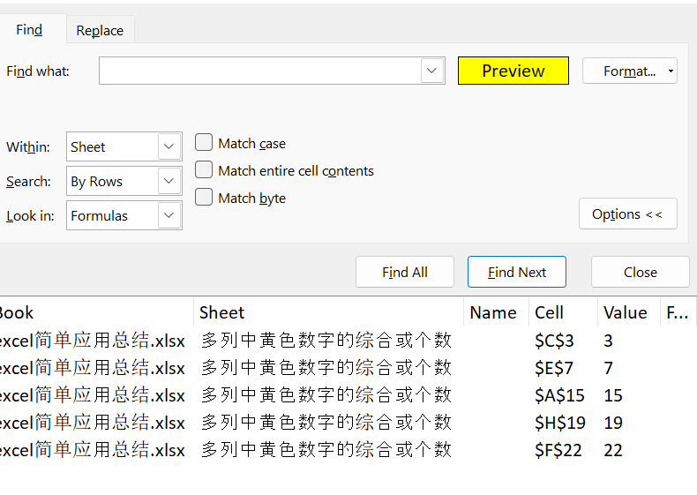

2关闭选择框后，对选中黄色区域右键定义名称
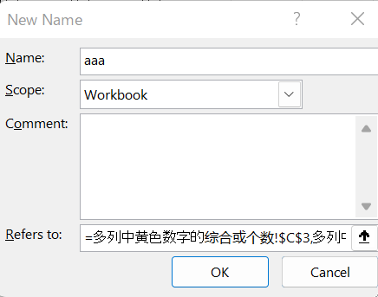

3公式操作aaa
求和公式sum
=SUM(aaa) | → | 66

求个数公式count
=count(aaa) | → | 5

隔行插入空行
 | a
 | b
 | c
 | d
 | e
 | f
 | g

需求：隔行插入空行
方法：1.对应列标记
2.重复标记
3.排序
 |  | a | 1 |  | a | 1
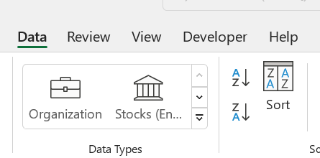
 |  | b | 2 |  |  | 1
 |  | c | 3 |  | b | 2
 |  | d | 4 |  |  | 2
 |  | e | 5 |  | c | 3
 |  | f | 6 | → |  | 3
 |  | g | 7 |  | d | 4
 |  |  | 1 |  |  | 4
 |  |  | 2 |  | e | 5
 |  |  | 3 |  |  | 5
 |  |  | 4 |  | f | 6
 |  |  | 5 |  |  | 6
 |  |  | 6 |  | g | 7
 |  |  | 7 |  |  | 7

